Planilha1
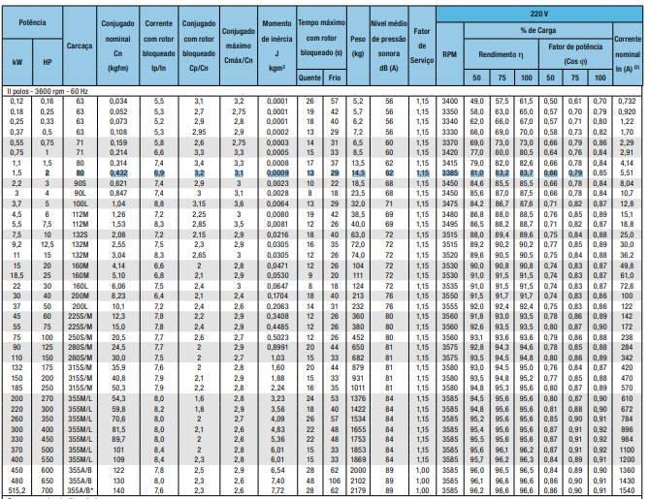
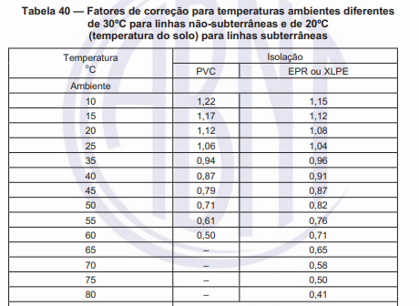
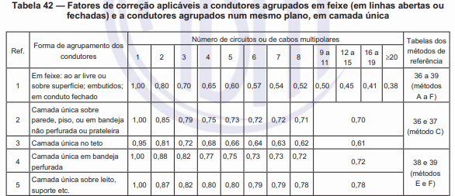
 |  |  |  |  |  |  |  | Pbase | 100,000,000 | Pbase | 100,000,000 |  |  | Pbase | 100,000,000
 |  |  |  |  |  |  |  | VbaseMT | 13,800 | VbaseBT380 | 380 |  |  | VbaseBT220 | 220
 |  |  |  |  |  |  |  | IbaseMT | 4183.70 | IbaseBT380 | 151934.28 |  |  | IbaseBT220 | 262431.94
 |  |  |  |  |  |  |  | ZbaseMT | 1.9044 | ZbaseBT380 | 0.001444 |  |  | ZbaseBT220 | 0.000484
 |  |  |  |  |  |  | CABO BT (XLPE) | Tº Continua MT | 90 | CABO BT (PVC) | T° Curto BT |  |  | 160
 |  |  |  |  |  |  |  | Tº Curto MT | 250 |  | T° Continua BT |  |  | 70

 |  |  |  |  |  |  | 1 - Capacidade de Corrente BT |  |  |  |  |  |  | 2 - Critério da coordenação com a proteção e dimensionamento da proteção em Baixa Tensão. |  |  | 3 - Critério máxima queda de tensão
 |  |  |  |  |  |  | Método de Referência- Nº16 - G ou F - PVC
Baixa |  |  |  |  |  |  |  |  |  |  |  |  |  |  |  |  |  |  |  |  |  |  | Regime Permanente |  | Partida motor
SE | Quadro | Tensão Linha (V) | Demanda (kVA) | F.P | Corrente Projeto (A) | Seção(mm²) | Corrente (A) cabo 30 ºC | FCT | FCA | Corrente Corrigida (A) | Método de Referência | Disposição |  | Disjuntor (A) | Tipo | Modelo | Distância (Km) |  | Cabo (mm²) | Impedância Unitária Cabo (Seq +) | Impedância Unitária Cabo (Seq 0) | Impedância Real | ΔV Parcial (%) Máx 3% | ΔV Total (%) Máx 3% | ΔV Parcial (%) Máx 6% | ΔV Total (%) Máx 6%
Fábrica 1 | CCM_1 | 380 | 12.509 | 0.89 | 21.354 | 2.5 | 34 | 0.79 | 1 | 26.86 | G | Horizontal Espaçado |  | 25 | Fixo | DS125N | 0.032 | 51 | 3#2,5(2,5)T2,5 | 8,87+0,293i |  | 0,28384+0,009376i | 1.5959 | 1.8095
 | CCM_2 |  | 12.509 |  | 21.354 | 2.5 | 34 | 0.79 | 1 | 26.86 | G | Horizontal Espaçado |  | 25 | Fixo | DS125N | 0.048 | 85 | 3#2,5(2,5)T2,5 | 8,87+0,293i |  | 0,42576+0,014064i | 2.3939 | 2.6075
 | CCM_3 |  | 12.509 |  | 21.354 | 2.5 | 34 | 0.79 | 1 | 26.86 | G | Horizontal Espaçado |  | 25 | Fixo | DS125N | 0.056 | 101 | 3#2,5(2,5)T2,5 | 8,87+0,293i |  | 0,49672+0,016408i | 2.7929 | 3.0065
 | CCM_4 |  | 316.086 |  | 539.599 | 2 x 120 | 396 | 0.79 | 1 | 625.68 | G | Horizontal Espaçado |  | 600 | Fixo | DS800-S | 0.025 | 36 | 2x3#120(120)T70 | 0,09+0,07405i |  | 0,00225+0,00185125i | 0.4137 | 0.6273 | 5.2229 | 5.4365
 | CCM_5 |  | 19.927 |  | 34.018 | 6 | 59 | 0.79 | 1 | 46.61 | G | Horizontal Espaçado |  | 40 | Fixo | DS160-B | 0.021 | 27 | 3#6(6)T6 | 3,69+0,2581i |  | 0,07749+0,0054201i | 0.6954 | 0.909
 | QD_1 |  | 178.675 |  | 305.021 | 120 | 396 | 0.79 | 1 | 312.84 | G | Horizontal Espaçado |  | 310 | Eletrônico | DSE400-H | 0.014 | 13 | 3#120(120)T70 | 0,18+0,1481i |  | 0,00252+0,0020734i | 0.2619 | 0.4755
 | QDG_1 |  | 552.215 |  | 942.701 | 2 x 240 | 615 | 0.79 | 1 | 971.7 | G | Horizontal Espaçado (Enterrado) |  | 950 | Eletrônico | DSE1600-S | 0.011 | 7 | 2x3#240(240)T120 | 0,045+0,06405i |  | 0,000495+0,00070455i | 0.2136 | -
Centro de Convivência | QD_2 | 220 | 45.778 | 0.9 | 133.485 | 50 | 196 | 0.79 | 1 | 154.84 | F | Horizontal Justaposto |  | 150 | Fixo | DS160-B | 0.012 | 8 | 2#50(50)T25 | 0,46+0,1881i |  | 0,00552+0,0022572i | 0.3618 | 0.3618
 | QDG_2 |  | 45.778 |  | 133.485 | 50 | 196 | 0.79 | 1 | 154.84 | F | Horizontal Justaposto (Enterrado) |  | 150 | Fixo | DS160-B | 0.012 | 8 | 2#50(50)T25 | 0,46+0,1881i |  | 0,00552+0,0022572i | 0.3618 | -
Fábrica 2 | QD_3 | 380 | 89.3726 | 0.93 | 146.008 | 50 | 219 | 0.79 | 1 | 173.01 | G | Horizontal Espaçado |  | 150 | Fixo | DS160-B | 0.028 | 43 | 3#50(50)T25 | 0,46+0,1881i |  | 0,01288+0,0052668i | 0.5347 | 0.7263
 | QD_4 |  | 65.613 |  | 107.192 | 25 | 146 | 0.79 | 1 | 115.34 | G | Horizontal Espaçado |  | 110 | Eletrônico | DSE250-H | 0.013 | 11 | 3#25(25)T16 | 0,87+0,2081i |  | 0,01131+0,0027053i | 0.328 | 0.5196
 | QD_5 |  | 182.0467 |  | 297.410 | 120 | 396 | 0.79 | 1 | 312.84 | G | Horizontal Espaçado |  | 300 | Fixo | DS400-H | 0.022 | 30 | 3#120(120)T70 | 0,18+0,1481i |  | 0,00396+0,0032582i | 0.4014 | 0.593
 | QD_6 |  | 105.908 |  | 173.022 | 70 | 281 | 0.79 | 1 | 221.99 | G | Horizontal Espaçado |  | 200 | Fixo | DS250-H | 0.034 | 54 | 3#70(70)T35 | 0,32+0,1781i |  | 0,01088+0,0060554i | 0.5669 | 0.7585
 | QDG_3 |  | 442.9403 |  | 723.632 | 2 x 185 | 521 | 0.79 | 1 | 823.18 | G | Horizontal Espaçado (Enterrado) |  | 800 | Fixo | DS800-S | 0.011 | 7 | 2x3#185(185)T95 | 0,06+0,06905i |  | 0,00066+0,00075955i | 0.1916 | -
Depósito 1 | QD_7 | 220 | 30 | 0.9 | 87.477 | 25 | 131 | 0.79 | 1 | 103.49 | F | Horizontal Justaposto (Enterrado) |  | 100 | Fixo | DS160-B | 0.020 | 25 | 2#25(25)T16 | 0,87+0,2081i |  | 0,0174+0,004162i | 0.7114 | 1.1483
Depósito 2 | QD_8 |  | 30 |  | 87.477 | 25 | 131 | 0.79 | 1 | 103.49 | F | Horizontal Justaposto |  | 100 | Fixo | DS160-B | 0.013 | 10 | 2#25(25)T16 | 0,87+0,2081i |  | 0,01131+0,0027053i | 0.4624 | 0.8993
 | QDG_4 |  | 60 |  | 174.955 | 70 | 281 | 0.79 | 1 | 221.99 | F | Horizontal Justaposto (Enterrado) |  | 200 | Fixo | DS250-H | 0.015 | 15 | 2#70(70)T35 | 0,32+0,1781i |  | 0,0048+0,0026715i | 0.4369 | -
Oficina | CCM_6 | 380 | 20 | 0.905 | 33.577 | 6 | 59 | 0.79 | 1 | 46.61 | G | Horizontal Espaçado |  | 40 | Fixo | DS125N | 0.022 | 29 | 3#6(6)T6 | 3,69+0,2581i |  | 0,08118+0,0056782i | 0.7191 | 0.9037
 | QD_9 |  | 28.07 |  | 47.125 | 10 | 81 | 0.79 | 1 | 63.99 | G | Horizontal Espaçado |  | 50 | Fixo | DS125N | 0.014 | 12 | 3#10(10)T10 | 2,19+0,2481i |  | 0,03066+0,0034734i | 0.3827 | 0.5673
 | QD_10 |  | 21.053 |  | 35.344 | 6 | 59 | 0.79 | 1 | 46.61 | G | Horizontal Espaçado |  | 40 | Fixo | DS125N | 0.025 | 37 | 3#6(6)T6 | 3,69+0,2581i |  | 0,09225+0,0064525i | 0.8601 | 1.0447
 | CCM_7 |  | 8.713 |  | 14.628 | 2.5 | 34 | 0.79 | 1 | 26.86 | G | Horizontal Espaçado |  | 16 | Fixo | DS125N | 0.018 | 21 | 3#2,5(2,5)T2,5 | 3,69+0,131i |  | 0,06642+0,002358i | 0.2558 | 0.4404
 | QD_11 |  | 164.855 |  | 276.764 | 120 | 396 | 0.79 | 1 | 312.84 | G | Horizontal Espaçado |  | 300 | Fixo | DS400-H | 0.037 | 61 | 3#120(120)T70 | 0,18+0,1481i |  | 0,00666+0,0054797i | 0.6281 | 0.8127
 | QDG_5 |  | 242.691 |  | 407.437 | 240 | 615 | 0.79 | 1 | 485.85 | G | Horizontal Espaçado (Enterrado) |  | 450 | Fixo | DS800-S | 0.011 | 6 | 3#240(240)T120 | 0,09+0,1281i |  | 0,00099+0,0014091i | 0.1846 | -
Laboratório | CCM_8 | 380 | 63.785 | 0.89 | 108.889 | 25 | 146 | 0.79 | 1 | 115.34 | G | Horizontal Espaçado |  | 110 | Eletrônico | DSE250-H | 0.017 | 18 | 3#25(25)T16 | 0,87+0,2081i |  | 0,01479+0,0035377i | 0.4358 | 0.6327
 | QDNB |  | 40 |  | 68.285 | 16 | 110 | 0.79 | 1 | 86.9 | G | Horizontal Espaçado |  | 70 | Fixo | DS160-B | 0.014 | 12 | 3#16(16)T16 | 1,38+0,2281i |  | 0,01932+0,0031934i | 0.3519 | 0.5488
 | QD_12 |  | 114 |  | 194.612 | 70 | 281 | 0.79 | 1 | 221.99 | G | Horizontal Espaçado |  | 200 | Fixo | DS250-H | 0.027 | 40 | 3#70(70)T35 | 0,32+0,1781i |  | 0,00864+0,0048087i | 0.5064 | 0.7033
 | QDG_6 |  | 217.785 |  | 371.787 | 185 | 521 | 0.79 | 1 | 411.59 | G | Horizontal Espaçado (Enterrado) |  | 400 | Fixo | DS400-H | 0.011 | 6 | 3#185(185)T95 | 0,12+0,1381i |  | 0,00132+0,0015191i | 0.1969 | -
ADM | CCM_9 | 380 | 90.364 | 0.88 | 156.016 | 50 | 219 | 0.79 | 1 | 173.01 | G | Horizontal Espaçado |  | 160 | Fixo | DS160-B | 0.013 | 11 | 3#50(50)T25 | 0,46+0,1881i |  | 0,00598+0,0024453i | 0.2653 | 0.464
 | QD_13 |  | 66 |  | 113.951 | 35 | 181 | 0.79 | 1 | 142.99 | G | Horizontal Espaçado |  | 125 | Fixo | DS160-B | 0.013 | 10 | 3#35(35)T16 | 0,63+0,1981i |  | 0,00819+0,0025753i | 0.2574 | 0.4561
 | QDG_7 |  | 156.364 |  | 269.966 | 120 | 396 | 0.79 | 1 | 312.84 | G | Horizontal Espaçado (Enterrado) |  | 300 | Fixo | DS400-H | 0.012 | 9 | 3#120(120)T70 | 0,18+0,1481i |  | 0,00216+0,0017772i | 0.1987 | -

 |  |  |  |  |  |  | 1 - Capacidade de Corrente MT |  |  |  |  |  |  | Distâncias Cabos em MT
 | Média |  |  |  |  |  | Método de Referência- Nº33- B1 - Trifólio - XLPE
 | SE | Tensão Linha (V) | Demanda (kVA) | F.P | Corrente Projeto (A) | Seção(mm²) | Corrente (A) cabo 20 ºC | FCT | FCA | Corrente Corrigida (A) | Método de Referência | Disposição |  | SE | Distância Lado A (Km) | Distância Lado B (Km)
 | Fábrica 1, 2, Depósitos, Oficina, Laboratório e ADM | 13800 | 1671.9953 | 0.89 | 69.951227285 | 25 | 126 | 0.87 | 0.7 | 76.734 |  | Trifólio |  | Fábrica 1 | 0.091 | 0.396
 | Centro de Convivência |  | 45.778 | 0.9 | 1.9152130886 | 25 | 126 | 0.87 | 0.7 | 76.734 |  | Trifólio |  | Centro de Convivência | 0.255 | 0
 |  |  |  |  |  |  |  |  |  |  |  |  |  | Fábrica 2 | 0.291 | 0.196
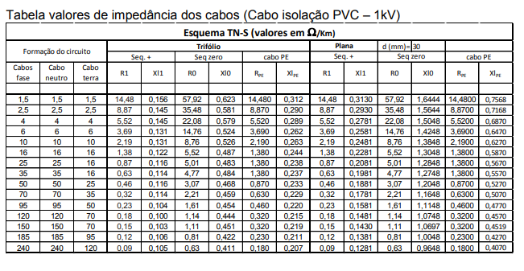
 |  |  |  |  |  |  |  |  |  |  |  |  |  | Depósito 1 e 2 | 0.258 | 0.229
 |  |  |  |  |  |  |  |  |  |  |  |  |  | Oficina | 0.343 | 0.144
 |  |  |  |  |  |  |  |  |  |  |  |  |  | Laboratório | 0.377 | 0.11
 |  |  |  |  |  |  |  |  |  |  |  |  |  | ADM | 0.175 | 0.312

 |  |  |  |  |  |  |  |  |  |  |  |  |  | 2 polos - 3600 RPM- WEG - Catálogo pg 35
 |  |  |  |  |  |  |  |  |  |  |  |  |  | Motor (cv) | IP/IN |  | Corrente nominal | corrente de partida | CP - Conj motor | In Conj Motor |  | Corrente para Queda
 |  |  |  |  |  |  |  |  |  |  |  |  | 20x | 2 | 6.9 |  | 5.51 | 38.019 | 212.9064 | 30.856 |  | 33.57672243
 |  |  |  |  |  |  |  |  |  |  |  |  | 1x | 10 | 7.2 |  | 25 | 180 | 180 | 25
 |  |  |  |  |  |  |  |  |  |  |  |  | 6x | 15 | 8.3 |  | 36.2 | 300.46 | 1802.76 | 54.3
 |  |  |  |  |  |  |  |  |  |  |  |  | 4x | 25 | 6.8 |  | 61 | 414.8 | 1659.2 | 165.92 |  | 381.022
 |  |  |  |  |  |  |  |  |  |  |  |  | 1x | 400 | 8 |  | 896 | 7168 | 7168 | 779.52 |  | 6811.599

